图
2017-01-08 | 40.0
2017-01-15 | 40.0
2017-01-22 | 41.0
2017-01-29 | 41.0
2017-02-05 | 41.6
2017-02-12 | 43.2
2017-02-19 | 44.2
2017-02-26 | 45.3
2017-03-05 | 43.4
2017-03-12 | 41.3
2017-03-19 | 37.4
2017-03-26 | 35.4
2017-04-02 | 29.9
2017-04-09 | 34.6
2017-04-16 | 31.0
2017-04-23 | 32.0
2017-04-30 | 33.0
2017-05-07 | 33.0
2017-05-14 | 35.0
2017-05-21 | 36.5
2017-05-28 | 37.0
2017-06-04 | 35.0
2017-06-11 | 36.5
2017-06-18 | 34.0
2017-06-25 | 33.0
2017-07-02 | 33.0
2017-07-09 | 33.0
2017-07-16 | 30.0
2017-07-23 | 33.0
2017-07-30 | 34.0
2017-08-06 | 37.0
2017-08-13 | 37.0
2017-08-20 | 37.0
2017-08-27 | 37.0
2017-09-03 | 37.0
2017-09-10 | 42.1
2017-09-17 | 47.5
2017-09-24 | 44.4
2017-10-01 | 46.2
2017-10-08 | 53.5
2017-10-15 | 49.4
2017-10-22 | 44.2
2017-10-29 | 50.4
2017-11-05 | 49.3
2017-11-12 | 46.0
2017-11-19 | 43.0
2017-11-26 | 39.8
2017-12-03 | 35.0
2017-12-10 | 34.8
2017-12-17 | 34.4
2017-12-24 | 31.7
2017-12-31 | 27.0
2018-01-07 | 27.0
2018-01-14 | 27.0
2018-01-21 | 27.0
2018-01-28 | 30.0
2018-02-04 | 28.0
2018-02-11 | 28.0
2018-02-18 | 31.0
2018-02-25 | 31.5
2018-03-04 | 31.7
2018-03-11 | 31.4
2018-03-18 | 31.0
2018-03-25 | 31.0
2018-04-01 | 30.6
2018-04-08 | 30.0
2018-04-15 | 31.2
2018-04-22 | 27.6
2018-04-29 | 31.8
2018-05-06 | 36.0
2018-05-13 | 35.6
2018-05-20 | 36.0
2018-05-27 | 39.9
2018-06-03 | 40.9
2018-06-10 | 40.1
2018-06-17 | 39.9
2018-06-24 | 41.2
2018-07-01 | 42.9
2018-07-08 | 43.4
2018-07-15 | 43.4
2018-07-22 | 43.4
2018-07-29 | 43.7
2018-08-05 | 43.6
2018-08-12 | 45.1
2018-08-19 | 44.9
2018-08-26 | 40.1
2018-09-02 | 40.8
2018-09-09 | 41.1
2018-09-16 | 40.0
2018-09-23 | 39.0
2018-09-30 | 34.1
2018-10-07 | 100.0
2018-10-14 | 100.0
2018-10-21 | 100.0
2018-10-28 | 100.0
2018-11-04 | 100.0
2018-11-11 | 100.0
2018-11-18 | 100.0
2018-11-25 | 100.0
2018-12-02 | 100.0
2018-12-09 | 100.0
2018-12-16 | 100.0
2018-12-23 | 100.0
2018-12-30 | 100.0
2019-01-06 | 100.0
2019-01-13 | 100.0
2019-01-20 | 100.0
2019-01-27 | 100.0
2019-02-03 | 100.0
2019-02-10 | 100.0
2019-02-17 | 100.0
2019-02-24 | 100.0
2019-03-03 | 100.0
2019-03-10 | 100.0
2019-03-17 | 100.0
2019-03-24 | 100.0
2019-03-31 | 100.0
2019-04-07 | 100.0
2019-04-14 | 100.0
2019-04-21 | 100.0
2019-04-28 | 100.0
2019-05-05 | 100.0
2019-05-12 | 0.0
2019-05-19 | 0.0
2019-05-26 | 0.0
2019-06-02 | 0.0
2019-06-09 | 0.0
2019-06-16 | 0.0
2019-06-23 | 0.0
2019-06-30 | 0.0
2019-07-07 | 0.0
2019-07-14 | 0.0
2019-07-21 | 0.0
2019-07-28 | 0.0
2019-08-04 | 0.0
2019-08-11 | 0.0
2019-08-18 | 0.0
2019-08-25 | 0.0
2019-09-01 | 0.0
2019-09-08 | 0.0
2019-09-15 | 0.0
2019-09-22 | 0.0
2019-09-29 | 0.0
2019-10-06 | 0.0
2019-10-13 | 0.0
2019-10-20 | 0.0
2019-10-27 | 0.0
2019-11-03 | 0.0
2019-11-10 | 0.0
2019-11-17 | 0.0
2019-11-24 | 0.0
2019-12-01 | 0.0
2019-12-08 | 0.0
2019-12-15 | 0.0
2019-12-22 | 0.0
2019-12-29 | 0.0
2020-01-05 | 0.0
2020-01-12 | 0.0
2020-01-19 | 0.0
2020-01-26 | 0.0
2020-02-02 | 0.0
2020-02-09 | 0.0
2020-02-16 | 0.0
2020-02-23 | 0.0
2020-03-01 | 0.0
2020-03-08 | 0.0
2020-03-15 | 0.0
2020-03-22 | 0.0
2020-03-29 | 0.0
2020-04-05 | 0.0
2020-04-12 | 0.0
2020-04-19 | 0.0
2020-04-26 | 0.0
2020-05-03 | 0.0
2020-05-10 | 0.0
2020-05-17 | 0.0
2020-05-24 | 0.0
2020-05-31 | 0.0
2020-06-07 | 0.0
2020-06-14 | 0.0
2020-06-21 | 0.0
2020-06-28 | 0.0
2020-07-05 | 0.0
2020-07-12 | 0.0
2020-07-19 | 0.0
2020-07-26 | 0.0
2020-08-02 | 0.0
2020-08-09 | 0.0
2020-08-16 | 0.0
2020-08-23 | 0.0
2020-08-30 | 0.0
2020-09-06 | 0.0
2020-09-13 | 0.0
2020-09-20 | 0.0
2020-09-27 | 0.0
2020-10-04 | 0.0
2020-10-11 | 0.0
2020-10-18 | 0.0
2020-10-25 | 0.0
2020-11-01 | 0.0
2020-11-08 | 0.0
2020-11-15 | 0.0
2020-11-22 | 0.0
2020-11-29 | 0.0
2020-12-06 | 0.0
2020-12-13 | 0.0
2020-12-20 | 0.0
2020-12-27 | 0.0

H4 盘整判断标准
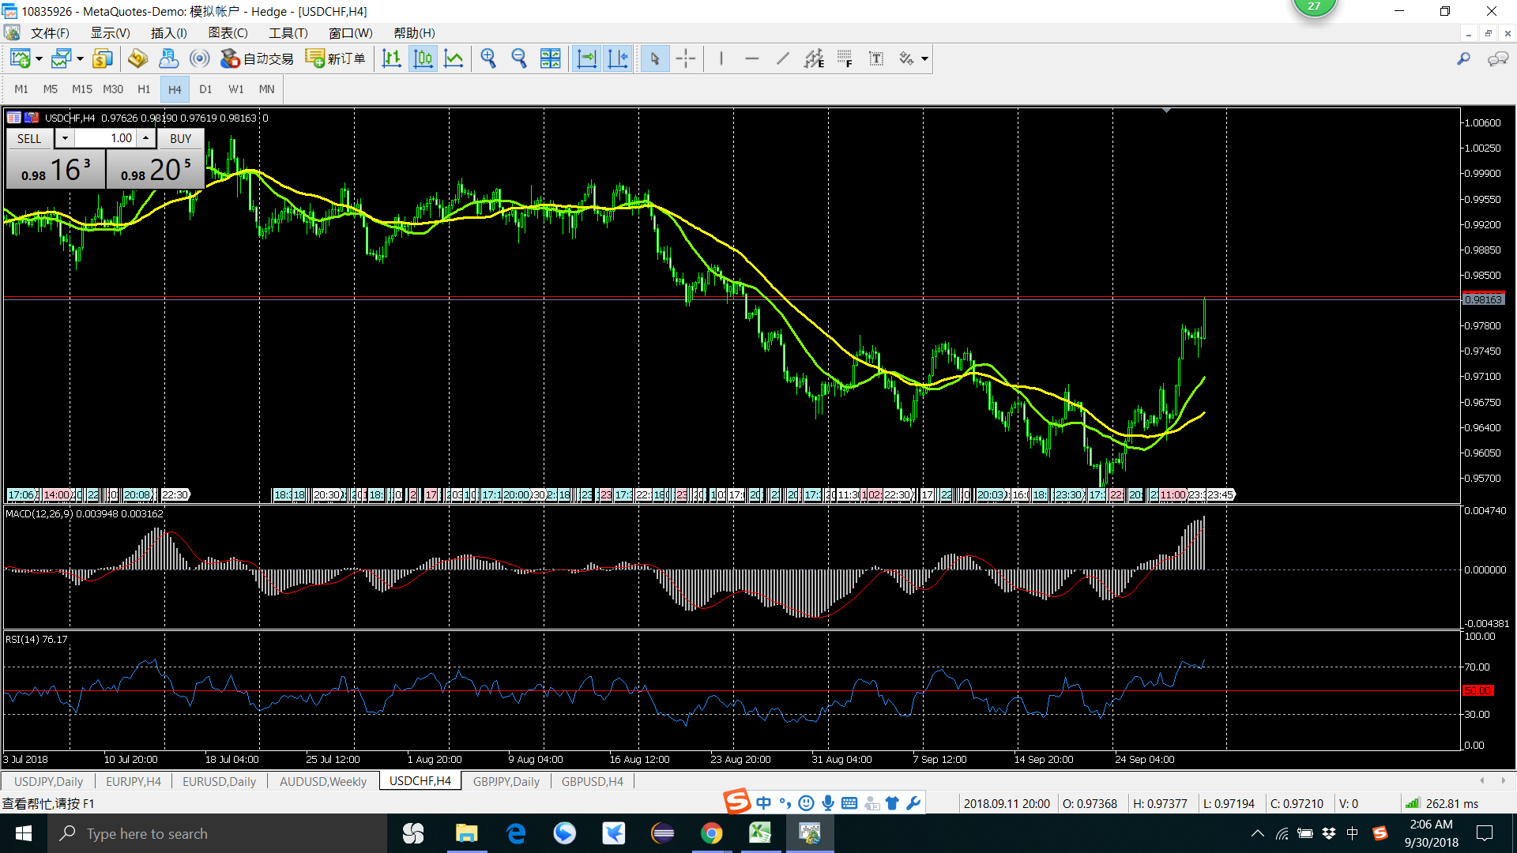
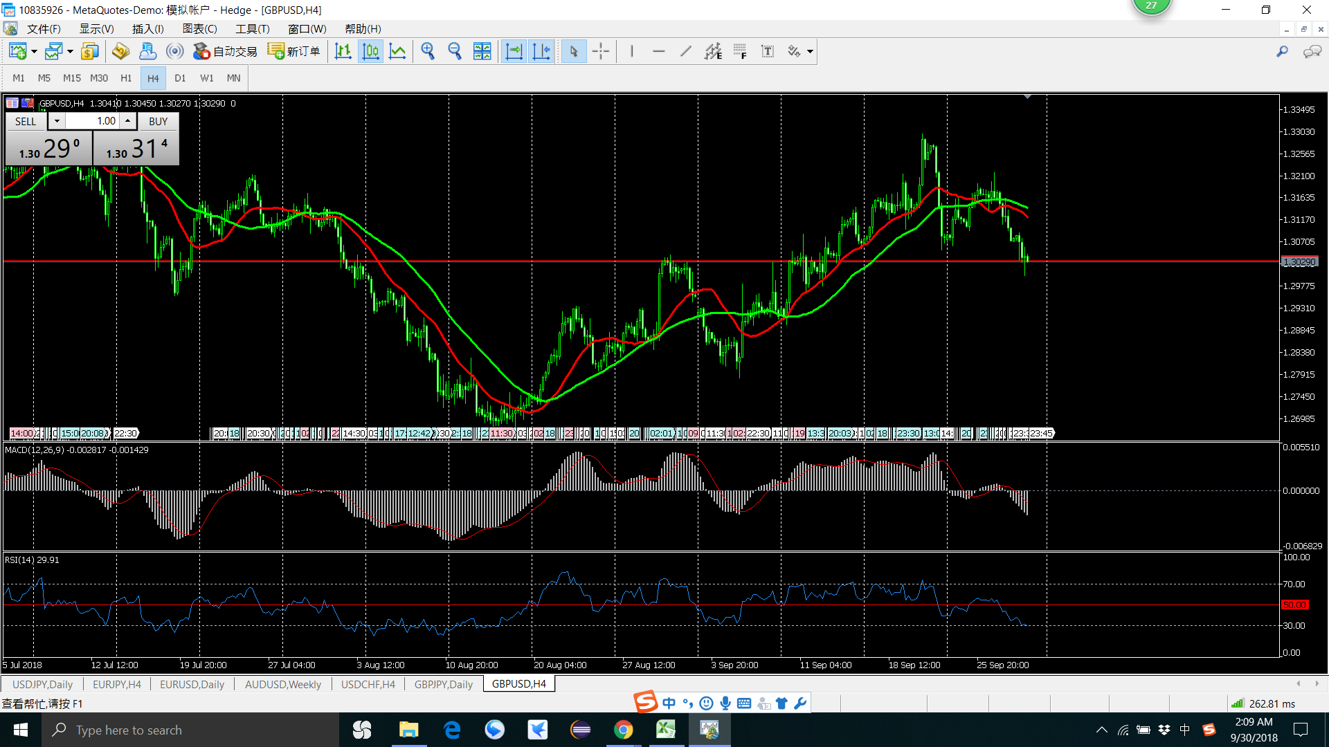
H4 盘整 示例图

失败
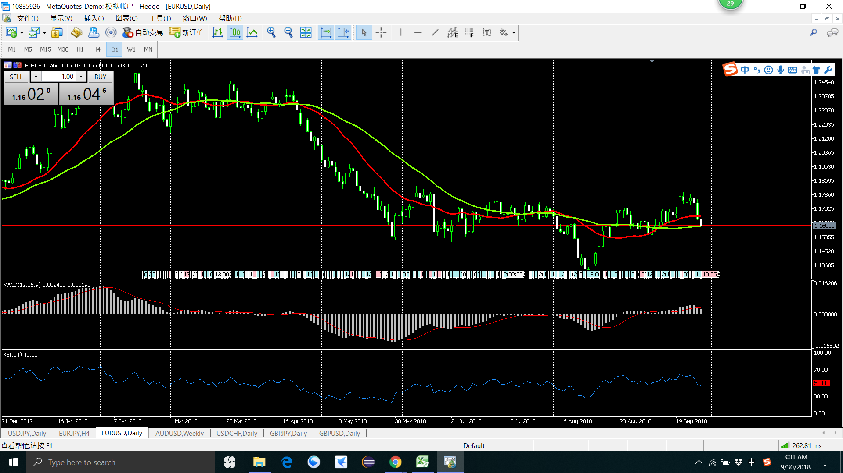
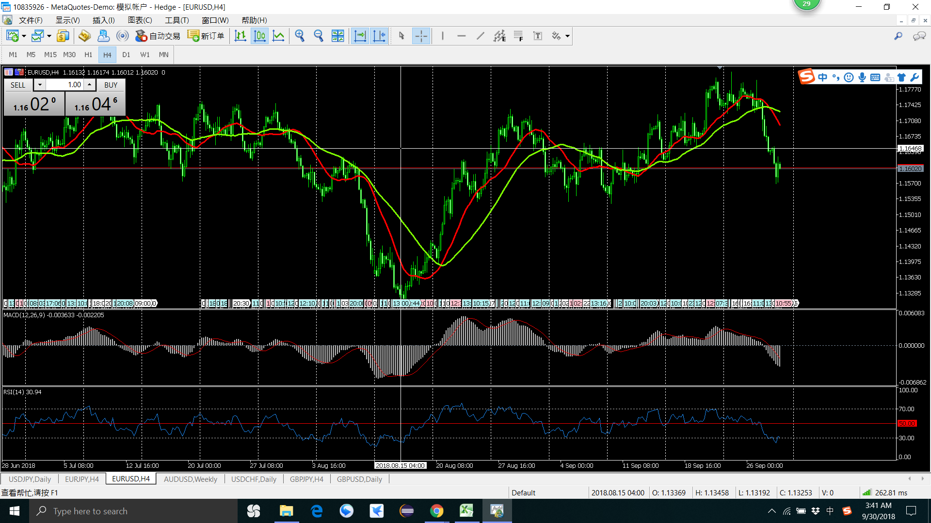

买
卖

2018 年 8月 9月
1 买 有问题，趋势不明显就出手了 20180803
2 卖 没有设置止损 卖出后就反弹了 20180815
3 卖 趋势不明显 就出手了 20180904
总结 ： 受上比交易影响（亏钱的影响），
要理性，交易之间应该是独立的
卖

买

卖

卖

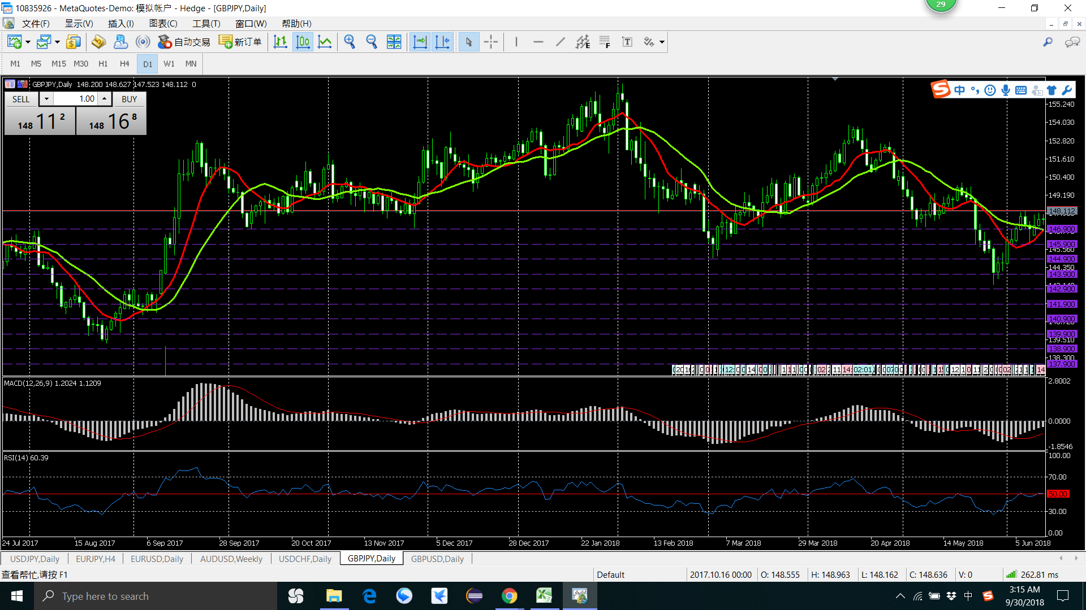
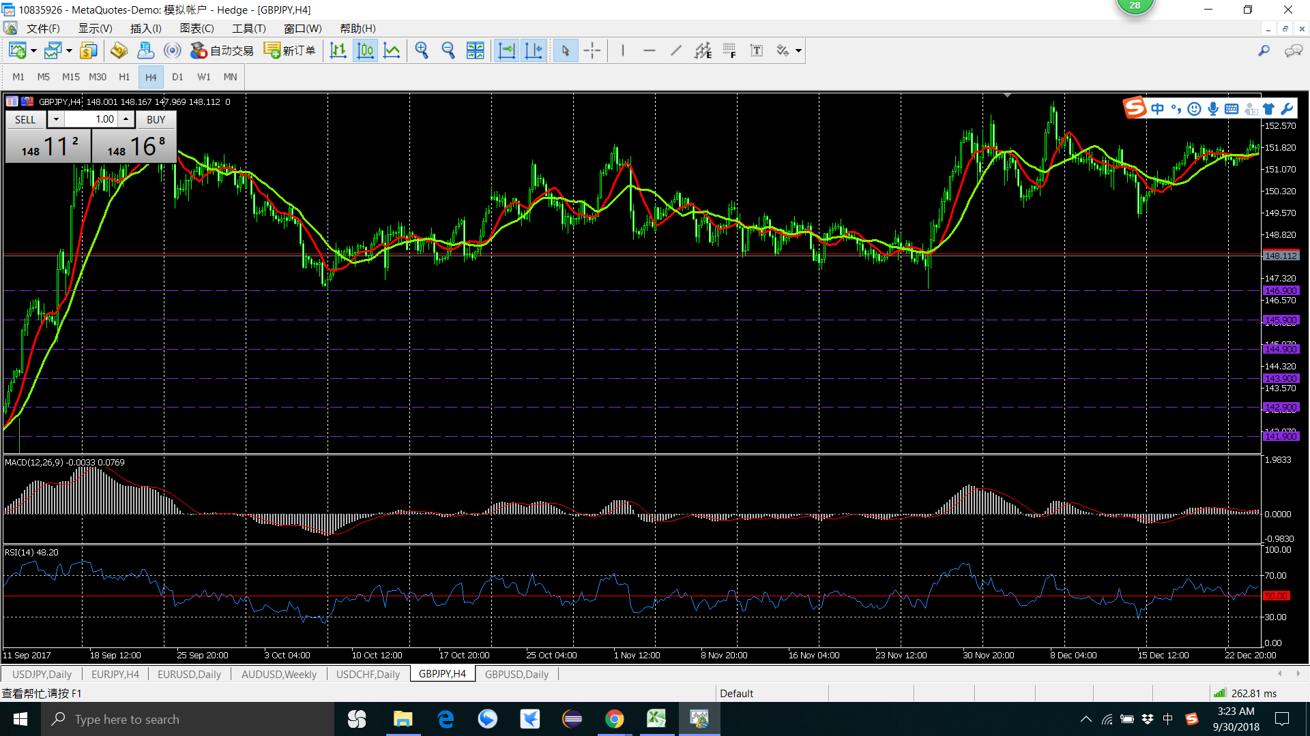

1 卖 趋势不明显就出手了 20171006
2 卖 趋势不明显 就出手了
总结 ： 趋势明显后在出手，
一定要设置好止损价位
心态要平和，不是每一笔都能纂钱

卖
卖

2 卖 H4 K线
1 卖 H4 K线

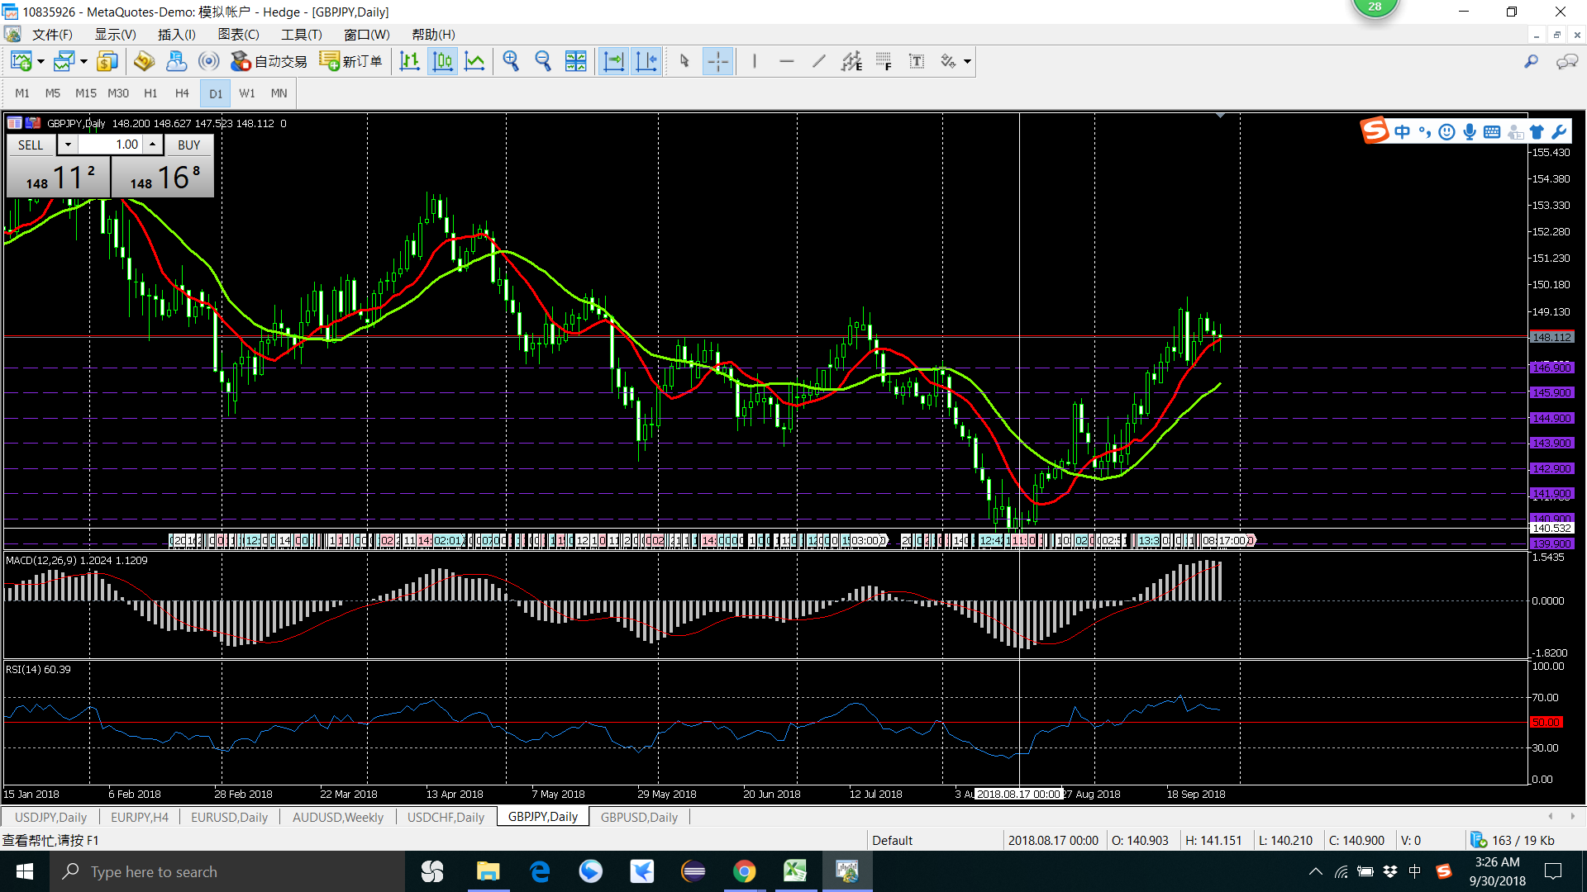
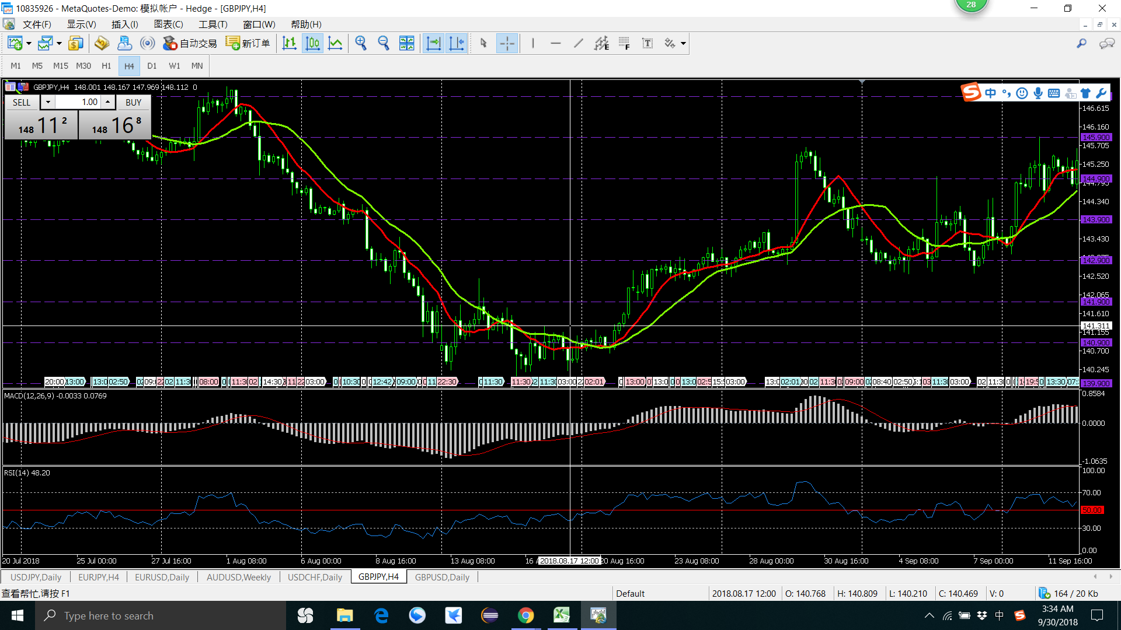

1 卖 卖在了最低点 20180817
H4 已经在盘整了
总结 ： 趋势没有踩上，请别出手
心态要平和，踏空趋势后还要出手

卖

卖

1 卖 卖在了最低点 20180817
H4 已经在盘整了
总结 ： 趋势没有踩上，请别出手
心态要平和，踏空趋势后还要出手

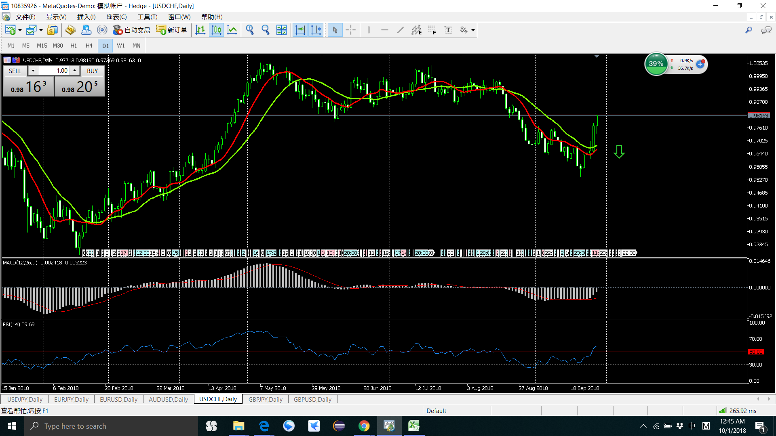

1 卖 卖在了最低点 20180927
H4 H1 之后都出现了上涨，应该设置止损
总结 ： 心太着急了，没有设置止损
心态要平和，不要出手太早，宁错过，不赔钱

卖

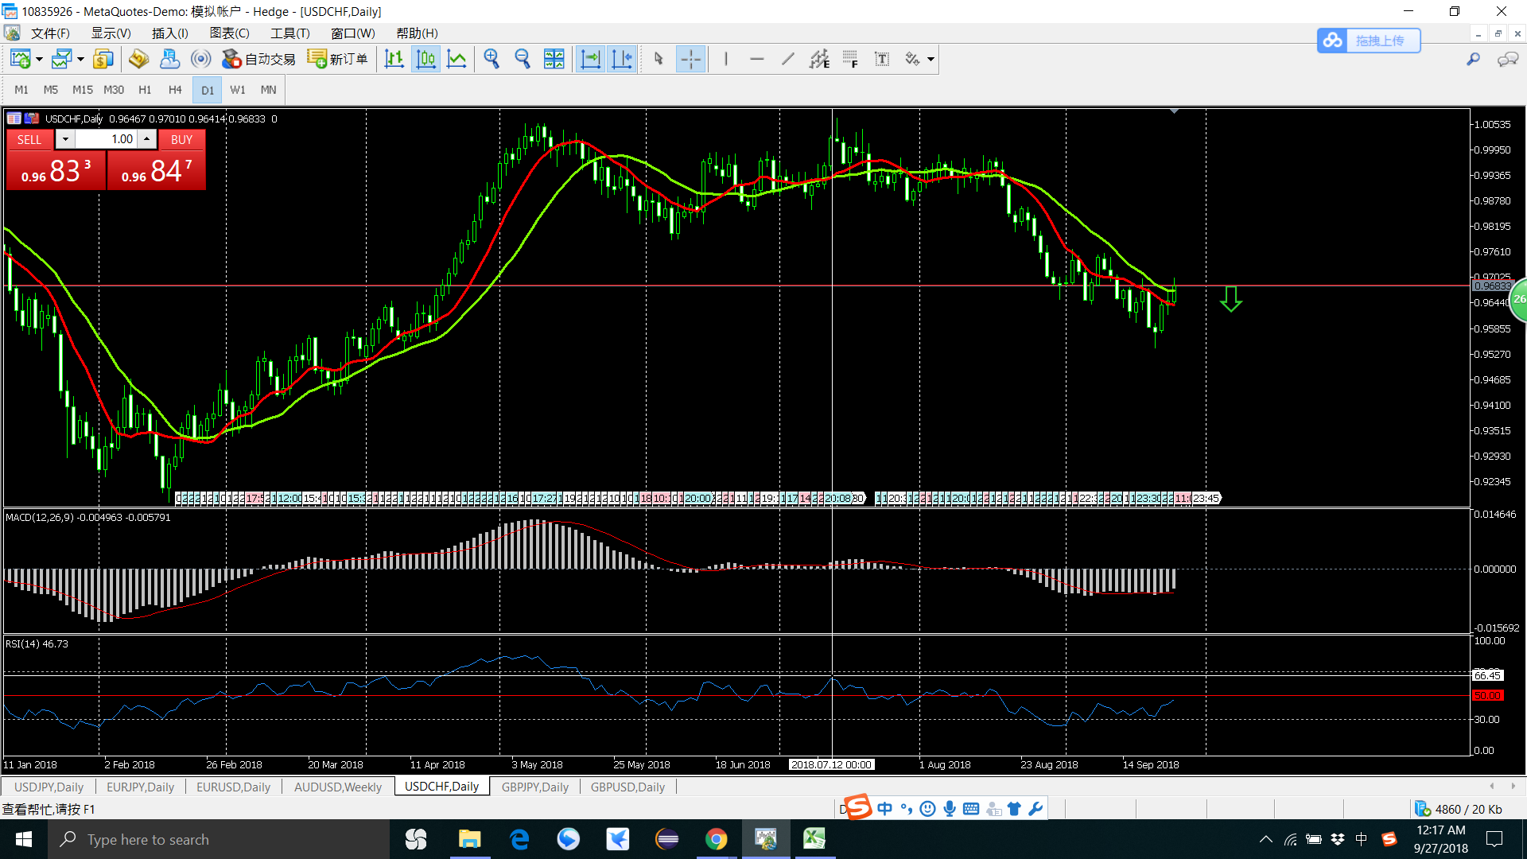

卖了

